상품제안서
쿠비녹스 재활용 3단 분리수거함 | 상품코드: F14519

 |  |  |  |  |  |  | 02-412-0044 | www.easy1.co.kr
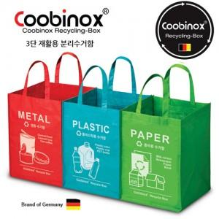

【상세/제작정보】 | 스티커 부착 가능, 별도문의 바랍니다.

【인쇄/포장옵션】 | / OPP(비닐)

【공급단가】 | 수량 | 50~ | 100~ | 300~ | 500~ | 1,000~
*VAT별도 | 단가 | 6,820원 | 6,720원 | 6,560원 | 6,300원 | 6,030원

【상품 URL】 | https://dev.easy1.co.kr:443/src/goods_detail.php?gdno=14519

